Vd1
Wheat production | 30 | 28 | 32 | 25 | 25 | 25 | 22 | 24 | 35 | 40
Flour price | 25 | 30 | 27 | 40 | 42 | 40 | 50 | 45 | 30 | 25

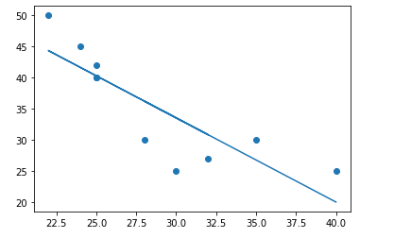

 |  |  |  |  | yˆ = 74.116 − 1.3537x

Link code VD1

Vd2
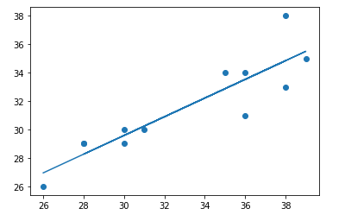
Semester | Student | Books | Phương trình hồi quy tuyến tính để giúp lập kế hoạch đặt hàng bao nhiêu cuốn sách
1 | 36 | 31
2 | 28 | 29 | yˆ = 9.8591 + 0.6574x
3 | 35 | 34
4 | 39 | 35
5 | 30 | 29
6 | 30 | 30
7 | 31 | 30
8 | 38 | 38
9 | 36 | 34
10 | 38 | 33
11 | 28 | 29
12 | 26 | 26

Books so với Student
Link code VD2 |  |  | Biểu đồ phân tán số lượng sách đã bán so với số lượng sinh viên đăng ký

